Screen Flow
System/Application Name | Document | Sheet Name | Created Date | Creator | Updated Date | Updater
<sub_project_name> | Screen Design | Screen Flow | yyyy/mm/dd | xxx | yyyy/mm/dd | xxx

Flow 1： xxxx
User Search
<S0002>
Click [Search] button
Login
<S0001>
Click [Login] button
User list (.csv)
Click [Download] button

Click [Detail] Link

Activity Detail
<S0003>

Legend:
Main Screen Name
<Screen ID>
Event
File
Related Screen Name
<Screen ID>

Screen Image
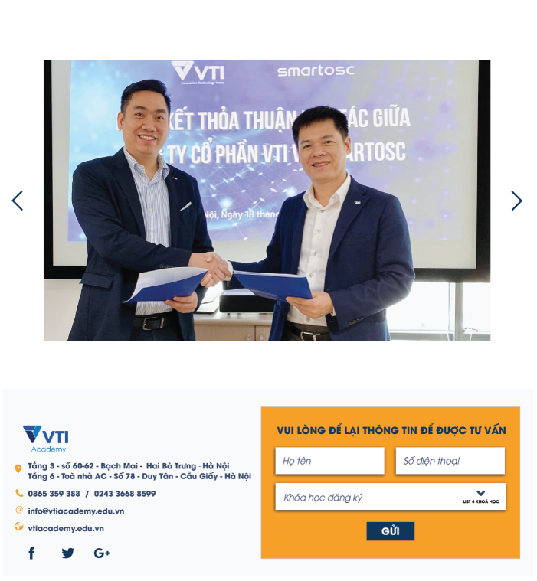
System/Application Name |  | Document | Sheet Name |  | Created Date | Creator | Updated Date | Updater
<sub_project_name> |  | Screen Design | Screen Image |  | yyyy/mm/dd | xxx | yyyy/mm/dd | xxx

Screen ID | S0002 - phải có file list screen |  | Overview | トップページ画面
Screen Name | トップページ

State 1： xxxx
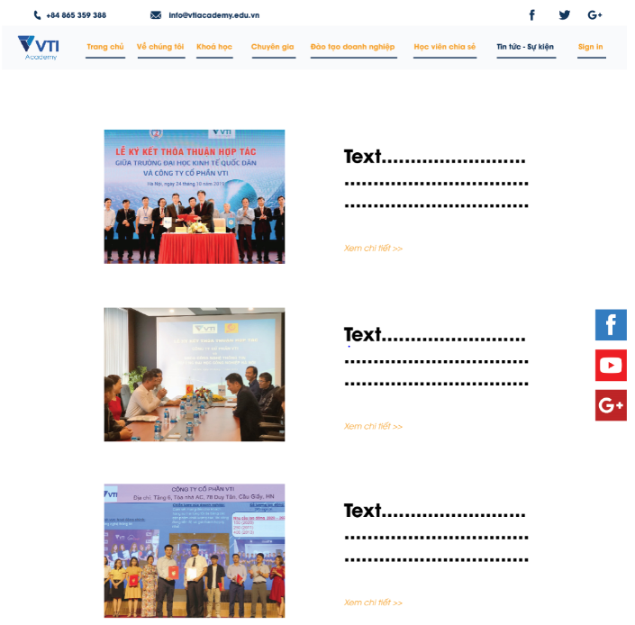

State 2： xxxx

Screen Definition
System/Application Name |  |  | Document |  | Sheet Name |  |  |  | Created Date |  |  | Creator |  | Updated Date |  | Updater
<sub_project_name> |  |  | Screen Design |  | Screen Definition |  |  |  | yyyy/mm/dd |  |  | xxx |  | yyyy/mm/dd |  | xxx

This column define the type of data could be inputted, project could be add/modify this data filter
Screen ID |  | S0002 - phải có file list screen |  |  | Overview |  | トップページ画面
Screen Name |  | トップページ

This row to group/ saparate some part of screen
# | Item Name |  |  | Item ID |  | Item Type |  | In/Out |  | Required | Input Data Type |  | Min Length | Max Length | Exact Length |  | Text Align | Format | Default Value | Table Name (Logic) | Table Name (Physical) | Column Name (Logic) | Column Name (Physical) | Note
 | Search condition area
1 | User ID |  |  | user_id |  | Text |  | In |  | - | T03 |  | 8 | 8 | 8 |  | Center |  | Blank
2 | User Name |  |  | user_name |  | Text |  | In |  | - | T05 |  | - | 100 | - |  | Left |  | Blank
3 | Department |  |  | department |  | SelectBox |  | In |  | - | - |  | - | 10 | - |  | Left |  | Blank
4 | Birthday From |  |  | birthday_from |  | Text |  | In |  | - | T01 |  | - | 10 | - |  | Center | yyyy/mm/dd | Blank
5 | Birthday To |  |  | birthday_to |  | Text |  | In |  | - | T01 |  | - | - | - |  | Center | yyyy/mm/dd | Blank
7 | Search |  |  | btnSearch |  | Button |  | - |  | - | - |  | - | - | - |  | -
 | Search result area
10 | User ID |  |  | user_id |  | Link |  | Out |  | - | - |  | - | - | - |  | Left
11 | User Name |  |  | user_name |  | Label |  | Out |  | - | - |  | - | - | - |  | Left
12 | Department |  |  | department |  | Label |  | Out |  | - | - |  | - | - | - |  | Left
13 | Birthday |  |  | birthday |  | Label |  | Out |  | - | - |  | - | - | - |  | Left | yyyy/mm/dd
14 | Download |  |  | btnDownload |  | Button |  | - |  | - | - |  | - | - | - |  | Left
If item is output item then no need to define these column
(please mark - )
 | Pagging
You can describe some common part in saparately file and describe the reference here
 | Refer common
 | Footer
 | Refer common

